IPCA
 | Contrato 031/2019 - Ministério da Defessa

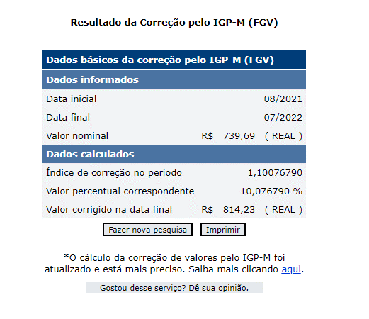

https://www3.bcb.gov.br/CALCIDADAO/publico/corrigirPorIndice.do?method=corrigirPorIndice

Acesso em 22/08/2022

